상품제안서
세인트나인 X 4구세트 (3pc) 비거리 전용볼 | 상품코드: F12004

 |  |  |  |  |  |  | 02-412-0044 | www.easy1.co.kr
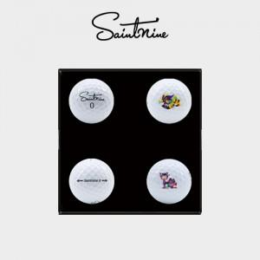

【상세/제작정보】 | .

【인쇄/포장옵션】 | 실크 / 포장지포장

【공급단가】 | 수량 | 30~ | 100~ | 300~ | 500~ | 1,000~
*VAT별도 | 단가 | 18,220원 | 17,550원 | 16,870원 | 16,200원 | 15,790원

【상품 URL】 | http://www.easy1.co.kr/src/goods_detail.php?gdno=12004

